Planilha1
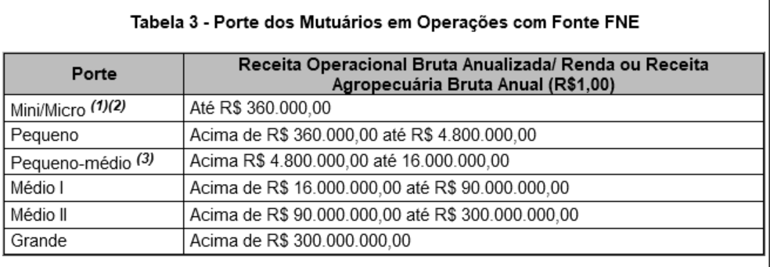
 | FNE RURAL - QUANTIDADE DE OPERAÇÕES
 | 2019 | 2020 | 2021 | 2022 | 2023
Santa Maria da Vitória
Correntina
Barreiras
Luis Eduardo Magalhães

COLUNA CL PORTE
COLUNA AH FINALIDADE
COLUNA DW cartao bnb

